記入例(図）
※１ 必ず事業所の担当者が作成してください。自営業でない場合、就労者本人により作成されたものは無効です。
※２ 自営業の場合は、営業許可証、契約書、受注表、ホームページなど、事業の状況を確認できる書類の写しを提出してください。
また、9または10欄において、就労日、就労時間帯により、月間や週間の就労時間を積算できるように説明を明記してください。
記入例

押印がなくても有効であるため、就労者へ電子データでお渡しいただくことも可能です。
ただし、内容について北本市より記入者へ照会をさせていただく場合がありますので、その際は御協力をお願いいたします。

破線内の項目は、利用調整に影響するため、
必ず正確な内容を記入ください。

復職後、改めて復職年月日を記入した就労証明書の提出が必要となります。
復職後の証明の場合は、証明日は復職日以降の日付としてください。
詳しい記載内容につきましては下記ＱＲコードより記載要領をご覧ください。
その他記入に関してご不明な点がある場合は、北本市役所保育課保育担当（直通：048-594-5538）にご連絡ください。
受付時間：8:30～17:15（土日祝を除く）

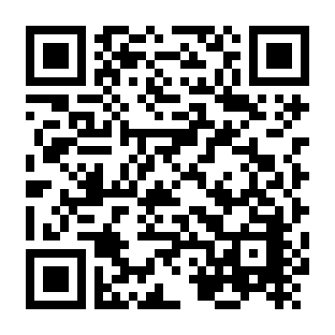

※ 市へ提出する際は、後日、利用承諾施設より写しの提出を求められる場合があるため、コピーしたものを保管してください。
（市役所1階でコピー機を利用いただくことができます。）

